关系图
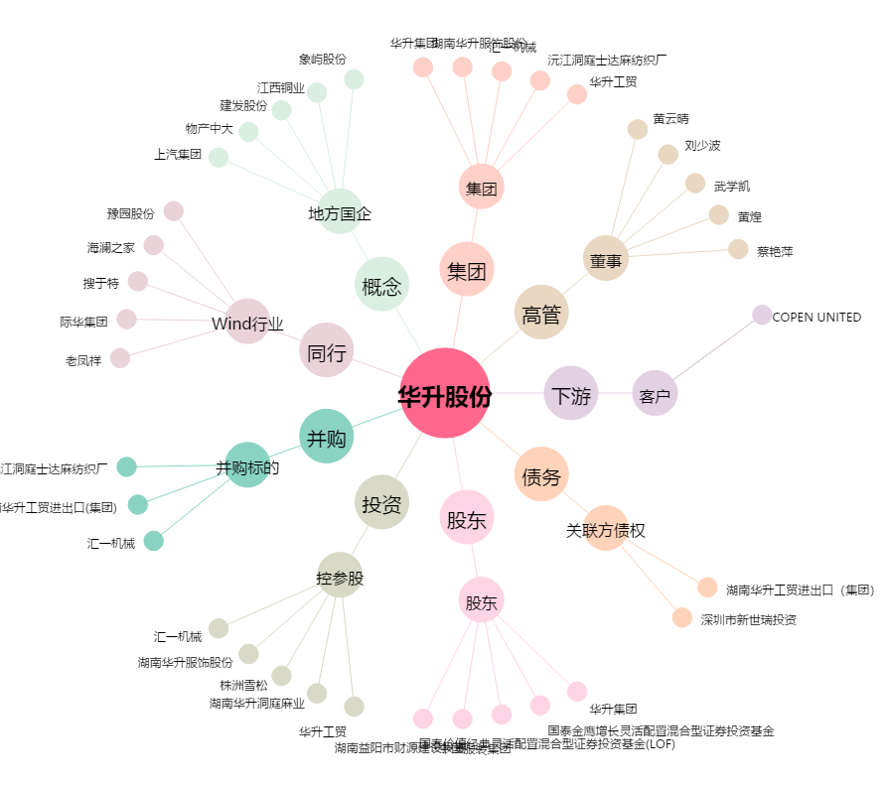
华升股份[600156.SH] - 关系概览图

